Лист1
Размер 2,83х2,66х1,6
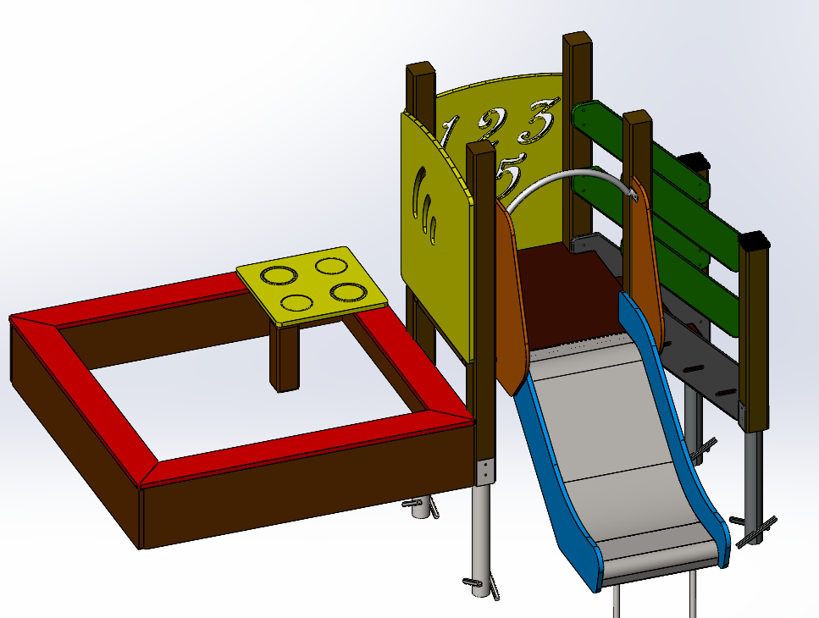
№ п/п | Артикул | Наименование | Кол-во | Изображение | цвет | Длина, м | Ширина, м | Высота, м | Объем, м3 | Заглушка м8-10 (крепеж к столбу) (на 1 комплектующую) | всего м8-10 | Заглушка м6 (крепеж фанеры между собой) | всего м6 | Объем всего | Глухарь М8х60 | Глухарь М8х80 | БолтМ10х150 | БолтМ6х40 | БолтМ6х60
Металл
1 | 0013МП | Закладная | 11 |  | 7047 |  |  |  | 0.001 |  |  |  |  | 0.011 | 33
2 | 0085МП | Поручень горки дуга (570mm) | 1 |  | 7047
СТОЙКИ
3 | 0047ДБ | Брус 100х100 L=1600 | 4 |  | 8014 | 1.7 | 0.1 | 0.1 | 0.017 | 3 | 12 |  | 0 | 0.068 | 4
4 | - | Брус 100х100 L=321 | 1 |  | 8014 | 0.8 | 0.6 | 0.1 | 0.048
5 | 0038ДБ | Брус 100х100 L=300 | 4 |  | 8014 | 1.1 | 1.1 | 0.021 | 0.025
6 | 0004ДБ | Брус 100х100 L=1000 | 2 |  | 8014 | 0.8 | 0.8 | 0.08 | 0.051 |  |  |  |  |  | 2

7 | 0003СБ | Площадка квадратная 800х800 мм (СБ) | 1 |  |  | 0.8 | 0.8 |  | 0.000 |  |  |  |  |  |  |  | 4

8 | 000208 | Тетива лестницы 600 903 x 262 x 21 | 2 |  | 7047 | 0.8 | 0.98 | 0.021 | 0.016 |  |  |  |  |  |  | 8
9 | 000023 | Ступень 600х150 600 x 150 x 18 | 3 |  | противоскользящая | 0.6 | 0.14 | 0.018 | 0.002
10 | 0006ДБ | Подступенок (доска 35х90х558) | 3 |  | 8014 | 0.035 | 0.09 | 0.558 | 0.002
11 | 000209 | Перила лестницы 600 827 x 150 x 21 | 4 |  | 6018 | 0.8 | 0.95 | 0.021 | 0.00345 |  |  |  |  |  |  | 16
ФАНЕРА
12 | 001178 | Борт верхний песочницы -1.36 1528 x 150 x 21 | 4 |  | 3020 | 1.485 | 0.15 | 0.021 | 0.005 |  |  |  |  |  | 10 |  |  | 14
13 | 001179 | Панель1 песочницы -1.36 800 x 854 x 21 | 1 |  | 1023 | 0.8 | 0.855 | 0.021 | 0.014 |  |  |  |  |  |  | 4
14 | 001180 | Панель цифры песочницы -1.36 800 x 854 x 21 | 1 |  | 1023 | 0.8 | 0.855 | 0.021 | 0.014 |  |  |  |  |  |  | 4
15 | 001181 | Столик песочницы -1.36 500 x 500 x 21 | 1 |  | 1023 | 0.5 | 0.5 | 0.021 | 0.005 |  |  |  |  |  |  |  |  | 2 | 4
16 | 000917 | Борт 1500 песочницы 1.17 1500 x 300 x 21 | 4 |  | 3020 | 1.479 | 0.3 | 0.021 | 0.009 |  |  |  |  |  |  | 16 |  | 10
17 | 0003МП | Уголок 55х55х40 | 24 |  | 7047
ГОРКА 600
18 | 0002СБ | Горка 600х1200 H=600 | 1 |  | 5012 | 0.6 | 1.7 | 1.9 | 1.938 |  |  |  |  |  | 49 | 48 | 4 | 26 | 4 | 4
ЗАГЛУШКИ |  |  |  |  |  |  |  |  |  |  |  |  |  |  | Глухарь М8х60 | Глухарь М8х80 | БолтМ10х150 | БолтМ6х40 | БолтМ6х60 | БолтМ6х35
19 | КЧМ6КС | Заглушка К4М6КС | 46 |  | ЧЕРНЫЙ
20 | КЧМ68КС | Заглушка К4М8КС | 81 |  | ЧЕРНЫЙ
21 | 100-100.11КК | Заглушка 100-100.11КК | 6 |  | ЧЕРНЫЙ
МЕТИЗЫ
 |  | Глухарь м8*80 | 46
 |  | Глухарь м8*50 | 35
 |  | Болт мебельный 6*50 | 46
 |  | Гайка М6 | 46
 |  | Шайба М8 | 81
 |  | Шайба М6 | 46

